Foglio1
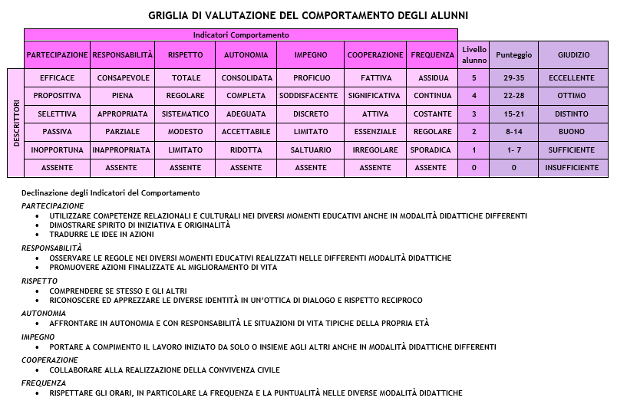
VALUTAZIONE DEL COMPORTAMENTO - GIUDIZIO SINTETICO Scuola ………………... Sede …………….. Classe ……... Sezione ………. DATA ………………….. |  |  |  |  |  |  |  |  |  |  | DAL DIARIO DELLA VALUTAZIONE
 | Cognome Nome | PARTECIPAZIONE | RESPONSABILITÀ | RISPETTO | AUTONOMIA | IMPEGNO | COOPERAZIONE | FREQUENZA | Punteggio | GIUDIZIO SINTETICO
1 |  |  |  |  |  |  |  |  | 0 | NS
2 |  |  |  |  |  |  |  |  | 0 | NS
3 |  |  |  |  |  |  |  |  | 0 | NS
4 |  |  |  |  |  |  |  |  | 0 | NS
5 |  |  |  |  |  |  |  |  | 0 | NS
6 |  |  |  |  |  |  |  |  | 0 | NS
7 |  |  |  |  |  |  |  |  | 0 | NS
8 |  |  |  |  |  |  |  |  | 0 | NS
9 |  |  |  |  |  |  |  |  | 0 | NS
10 |  |  |  |  |  |  |  |  | 0 | NS
11 |  |  |  |  |  |  |  |  | 0 | NS
12 |  |  |  |  |  |  |  |  | 0 | NS
13 |  |  |  |  |  |  |  |  | 0 | NS
14 |  |  |  |  |  |  |  |  | 0 | NS
15 |  |  |  |  |  |  |  |  | 0 | NS
16 |  |  |  |  |  |  |  |  | 0 | NS
17 |  |  |  |  |  |  |  |  | 0 | NS
18 |  |  |  |  |  |  |  |  | 0 | NS
19 |  |  |  |  |  |  |  |  | 0 | NS
20 |  |  |  |  |  |  |  |  | 0 | NS
21 |  |  |  |  |  |  |  |  | 0 | NS
22 |  |  |  |  |  |  |  |  | 0 | NS
23 |  |  |  |  |  |  |  |  | 0 | NS
24 |  |  |  |  |  |  |  |  | 0 | NS

